Hoja1
ciclo | ciclo | ciclo | ciclo | ciclo
 |  |  |  |  |  | 400 Mhz | 400,000,000 | ciclos por segundo

 |  |  |  |  | bus de 64 lineas
 |  |  |  |  |  |  | 400000000 * 64 lineas del bus de datos (cada linea transporta un bit en cada ciclo)

 |  |  |  |  |  | Tasa de Transferencia | 25,600,000,000 | bits por segundos

 |  |  |  |  |  |  | 8 its = 1 byte

 |  |  |  |  |  | Tasa de Transferencia | 25,600,000,000 | dividido 8 | es igual a | 3,200,000,000 | bytes por seg | 3,200 | Mbytes por seg

 |  |  |  |  |  | 400 Mhz | 400,000,000 | ciclos por segundo |  |  | 0.0000000003

 |  |  |  |  |  |  | 1 ciclo | dura | 1/400000000 | 0.0000000025 | segundos | 2,5 nanosegundos

 |  |  |  |  |  |  | 1 bit pot linea | 1 ciclo por bit | 1 bit cada 2,5 nanosegundos
 |  |  |  |  |  |  | 64 lineas |  | 64 bits cada 2,5 nanosegundos

 |  |  |  |  |  | A) | Tasa Transferencia | Transmitir 64 bits requieren 2,5 nanosegundos

 |  |  |  |  |  | B) | Latencia de acceso a memoria medido en ciclos, supongamos 4 ciclos que es igual a 4 * 2,5 nanosegunods que es igual a 10 nanosegundos

 |  |  |  |  |  |  | Entonces tiempo de acceso a memoria
 |  |  |  |  |  |  | A+ B | igual | 2,5 nanoseg + 10 nanoseg |  | igual a | 12,5 nanoseg

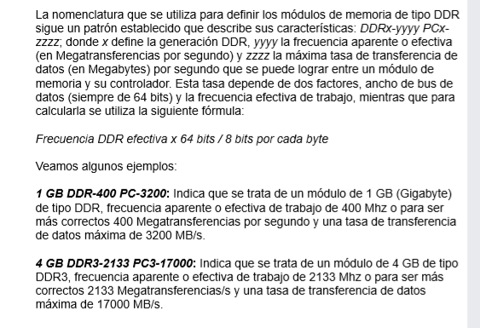
 |  |  |  |  |  |  |  | a) Especifique que significa la siguiente nomenclatura para las memorias DDR: 4 GB DDR3 – 2133 PC3-17000

 |  |  |  |  |  |  |  |  |  | a) ¿Cuál sería la tasa de transferencia de una memoria DDR3-2133 PC3-17000 en dual cannel con un bus de datos que opera a 1067 MHz?

